Resumen
 |  | Reporte de Estadísticas
 |  | Fuente de datos:: Dirección De Impuestos Y Aduana De Colombia DIAN.

País | Colombia | Filtros |  |  | Columnas
Tipo de intercambio | EXPORTACIÓN | |Código Partida: 7108120000-Oro(incluido el oro platinado). en las demás formas en bruto. para uso no monetario. |  |  | |Cantidad(es)|Aduana|Oficina MinComercio|Descripción de la partida arancelaria|Razón social del importador|Tipo de declaración|Unidad comercial|Vía de transporte|Peso en kilos netos|Peso en kilos brutos|Valor FOB (USD)|Valor FOB (COP)|Certificado de Origen|Clase de Exportación|Código Agente aduanero|Regimen Exportacion|Modalidad de exportación|Valor Flete|Valor seguro|Forma de pago|Valor otros|Código de embarque|Año|País de Destino|Mes|Continente Destino|Departamento Origen|Valor Agregado Nacional (VAN)|NIT del exportador|Razón social actual Exportador|Agente aduanero(s)|Código Partida|Moneda de negociación|Municipio|Usuario|Dia|Modalidad de importación|Aduana De Embarque|Código De Usuario|Departamento De Procedencia|Lugar de salida|Sistemas Especiales|Nacionalidad del medio de transporte|Tipo De Datos|Capitulo Del Arancel|Precio Unitario FOB (USD) Cantidad|Precio Unitario FOB (COP) Peso Bruto|Precio Unitario FOB (COP) Peso Neto|Precio Unitario FOB (USD) Peso Neto|Precio Unitario FOB (USD) Peso Bruto|Precio Unitario FOB (COP) Cantidad
Rango: | 2023/01/01 a 2023/12/01

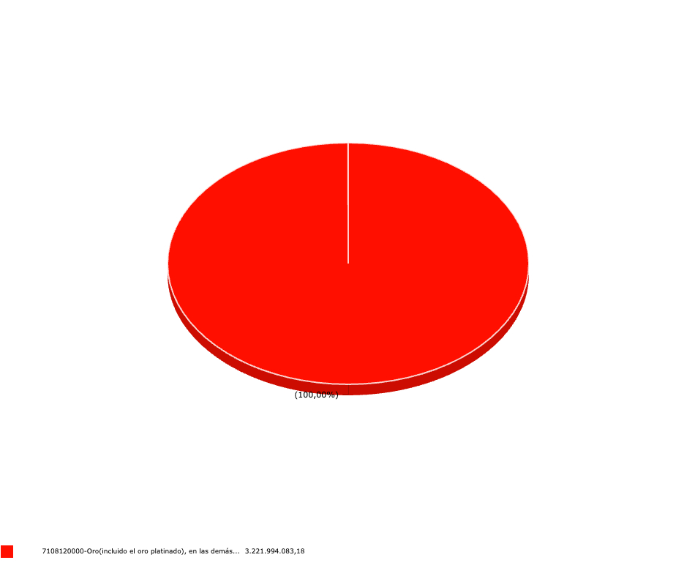
Variable eje X | Código Partida |  | Variable eje Y | Valor FOB (USD)

